Calculadora Periodo 26-0
Periodo Académico 26-0
Calculadora de pago por bandas
Digita tu escala de pago --> | S/1,000.00 | Revisa aquí como ver el valor de tu escala de pagos en Campus Evolution
N° de cuotas que cancelas --> | 2

Revisa nuestros lineamiento de matrícula aquí
Elige el rango de pago por créditos: | 8 a 11 créditos | *Aplica para estudiantes regulares y reingresos |  | Derecho de Matrícula: S/150.00
Porcentaje a pagar (por banda): | 50%
Pagos de Estudiante NO REGULAR
Revisa nuestros medios de pago aquí
Es la condición para aquel estudiante que se encuentra matriculado por rango de créditos.
Costo total del ciclo de verano: | S/2,500.00
Cuota 1: | S/1,000.00
Cuota 2: | S/1,500.00
 | *Valor aproximado
🚨Debes pagar la matrícula y cuota 1 completa de acuerdo a tu escala, y si luego te matriculas en el rango 1, la diferencia a favor será aplicada en la segunda cuota.

2 a 7 créditos | 30% |  | *Aplica para estudiantes regulares y reingresos
8 a 11 créditos | 50% |  | *Aplica para estudiantes regulares y reingresos
12 a 16 créditos | 65% |  | *Excepcional solo para estudiantes regulares o reingresos que egresan en verano 25-0

Como ver mi escala de pago
Periodo Académico 26-0 | Regresar
Como ver mi escala de pagos: Considerar la escala del periodo 25-2
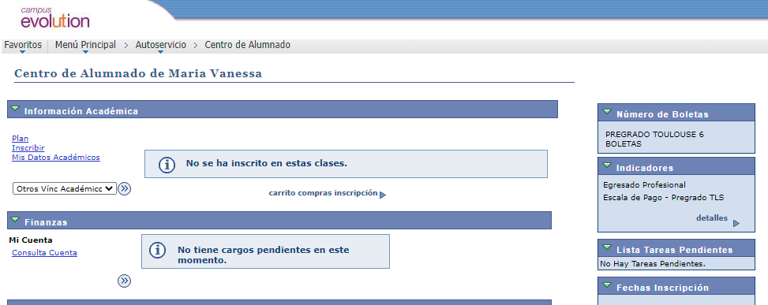
1°
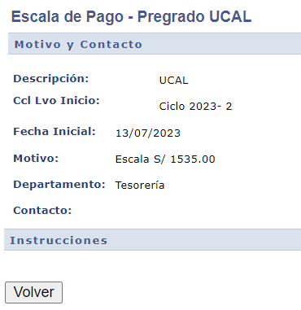
3°

2°

Ciclo 2024-2°
15/07/2024

